상품제안서
지스타 디바이드 칼라랜덤 2구 순금 볼마커 자석티세트 | 상품코드: S40364

 |  |  |  |  |  |  | 02-713-8555 | www.synergygift.co.kr
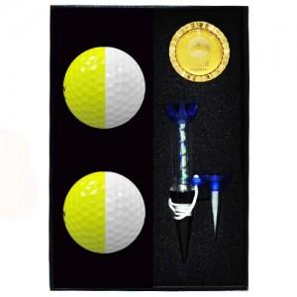

【상세/제작정보】

【인쇄/포장옵션】 | 풀칼라 / 포장지포장

【공급단가】 | 수량 | 30~ | 150~ | 300~ | 500~ | 1,000~
*VAT별도 | 단가 | 26,750원 | 26,320원 | 25,680원 | 25,030원 | 24,610원

【상품 URL】 | https://www.synergygift.co.kr:443/src/goods_detail.php?gdno=40364

